Competencias
Competencias relacionadas al perfil del egresado (Especifica) |  |  |  |  |  | Competencias relacionadas al perfil del egresado (General)
1 | Toma decisiones profesionales con base en fundamentos teóricos, datos e información pertinente, válida y confiable. |  |  |  |  | 1 | Aplica principios básicos de ingeniería, ciencias de computación y sistemas de información y comunicación, en la formulación y resolución adecuada de problemas complejos.
2 | Aplica los conocimientos de su disciplina en la elaboración, fundamentación y defensa de argumentos para prevenir y resolver problemas complejos en su campo profesional, identificando y aplicando innovaciones. |  |  |  |  | 2 | Aplica estándares de calidad, eficiencia y seguridad en la implementación adecuada de soluciones de software, hardware y TIC en general.
3 | Demuestra destreza y habilidad en la selección, uso y adaptación de herramientas metodológicas, tecnológicas, equipos especializados y en la lectura e interpretación de datos, pertinentes al contexto de su ejercicio profesional. |  |  |  |  | 3 | Maneja e Interpreta adecuadamente datos masivos, sean estos estructurados o no estructurados, facilitando su visualización e interpretación de forma eficaz en apoyo a la toma de decisiones.
4 | Identifica sus necesidades de actualización, capacitación y formación, durante su proceso formativo y en el ejercicio profesional, y busca los medios para cubrirlas por medios formales e informales, nacionales e internacionales, presenciales y en línea. |  |  |  |  | 4 | Construye soluciones integrales trabajando en forma colaborativa y propositiva en equipos interdisciplinarios, en forma presencial o utilizando plataformas virtuales.
5 | Demuestra pensamiento crítico, actitud investigativa y rigor analítico en el planteamiento y la resolución de problemas complejos. |  |  |  |  | 5 | Aplica conocimientos tecnológicos con ética profesional y respetando y cuidando los recursos naturales, humanos y financieros.

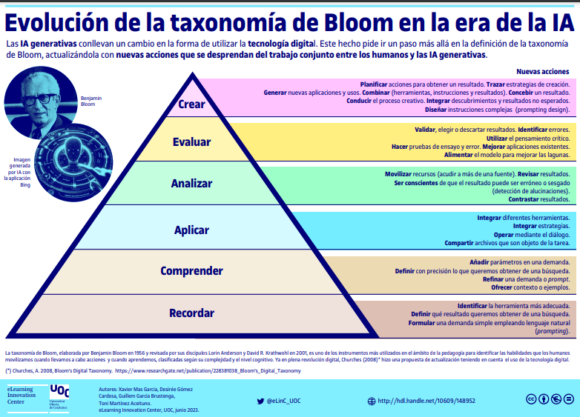
Competencias
El estudiante ...
Ejemplo Guiado
No | Tipo | Verbo en Presente | Objeto de la acción | [Palabras conectoreas] Herramientas o metodología | [Palabras conectoreas] Condiciones específicas |  | Nivel
1 | Especifica | Diseña | modelos de bases de datos relacionales | transformando requerimientos de información en estructuras normalizadas | para implementar sistemas de gestión de información que garanticen integridad, consistencia y eficiencia en el acceso a los datos |  | Crear
 | Diseña modelos de bases de datos relacionales transformando requerimientos de información en estructuras normalizadas para implementar sistemas de gestión de información que garanticen integridad, consistencia y eficiencia en el acceso a los datos

Ahora Define las competencias

No | Tipo | Verbo en Presente | Objeto de la acción | [Palabras conectoreas] Herramientas o metodología | [Palabras conectoreas] Condiciones específicas |  | Nivel
1 | Especifica | Aplica | conceptos de la teoría relacional | conviertiendo los requerimientos funciones en tablas normalizadas | con el fin de crear sistemas de almacenamiento que garanticen integridad, consistencia y eficiencia de los datos. |  | Aplicar
 | Aplica conceptos de la teoría relacional conviertiendo los requerimientos funciones en tablas normalizadas con el fin de crear sistemas de almacenamiento que garanticen integridad, consistencia y eficiencia de los datos.
2 | Especifica | Diseña | modelos de bases de datos | utilizando diagramas entidad-relación y normalización | para garantizar integridad, consistencia y eficiencia en el acceso a los datos |  | Crear
 | Diseña modelos de bases de datos utilizando diagramas entidad-relación y normalización para garantizar integridad, consistencia y eficiencia en el acceso a los datos
3 | Especifica | Aplica | conceptos de la teoría relacional | convirtiendo requerimientos de información en estructuras de almacenamiento | para asegurar integridad, consistencia y eficiencia de los datos |  | Aplicar
 | Aplica conceptos de la teoría relacional convirtiendo requerimientos de información en estructuras de almacenamiento para asegurar integridad, consistencia y eficiencia de los datos
4 | Especifica | Implementa | consultas SQL | usando gestores de bases de datos relacionales como Oracle APEX | para recuperar, modificar y administrar información de manera segura y eficiente |  | Aplicar
 | Implementa consultas SQL usando gestores de bases de datos relacionales como Oracle APEX para recuperar, modificar y administrar información de manera segura y eficiente
5 | Especifica | Evalúa | esquemas de bases de datos | aplicando estándares de calidad y seguridad de la información | con el fin de optimizar el desempeño y disponibilidad de los datos |  | Evaluar
 | Evalúa esquemas de bases de datos aplicando estándares de calidad y seguridad de la información con el fin de optimizar el desempeño y disponibilidad de los datos
6 | General | Desarrolla | soluciones de almacenamiento de datos | integrando herramientas de gestión de bases de datos y programación de consultas | para resolver necesidades específicas de gestión de información organizacional |  | Crear
 | Desarrolla soluciones de almacenamiento de datos integrando herramientas de gestión de bases de datos y programación de consultas para resolver necesidades específicas de gestión de información organizacional
7 | General | Administra | bases de datos relacionales | utilizando herramientas de gestión como Oracle APEX y SQL Developer | para mantener la disponibilidad, seguridad y eficiencia de los sistemas de información |  | Aplicar
 | Administra bases de datos relacionales utilizando herramientas de gestión como Oracle APEX y SQL Developer para mantener la disponibilidad, seguridad y eficiencia de los sistemas de información

 | Recomendaciónes para la Creacion de las competencias

No. | Recomendación
1 | Asegurar que las competencias sean específicas, medibles y aplicables Define competencias claras y alineadas con el perfil del egresado. Utiliza la estructura "saber + saber hacer + ser" (conocimiento, habilidades prácticas y actitudes). Ejemplo: "El estudiante será capaz de diseñar, implementar y optimizar una red local segura utilizando herramientas de simulación como Cisco Packet Tracer."
2 | Fomentar la autonomía y el aprendizaje colaborativo Diseña competencias que requieran trabajo en equipo y toma de decisiones. Usa metodologías activas como aprendizaje basado en proyectos (ABP) o aprendizaje basado en problemas (PBL). Implementa herramientas como simuladores, entornos de programación colaborativa y revisión por pares.
3 | Seleccionar los verbos adecuados según el nivel de aprendizaje Usa verbos observables y medibles para que la competencia sea clara y evaluable. Puedes basarte en la Taxonomía de Bloom para definir el nivel de profundidad: Nivel básico (Conocimiento y comprensión): Identificar, reconocer, describir, explicar. Nivel intermedio (Aplicación y análisis): Implementar, desarrollar, programar, configurar, probar, analizar. Nivel avanzado (Evaluación y creación): Diseñar, optimizar, modelar, construir, integrar, solucionar.
4 | Incluir herramientas y tecnologías específicas Para que la competencia sea aplicable, menciona las herramientas, software o entornos que el estudiante usará en el laboratorio. Ejemplo: ❌ “El estudiante comprenderá el diseño de redes.” (Muy general y difícil de evaluar). ✅ “El estudiante será capaz de diseñar y configurar una red LAN utilizando Cisco Packet Tracer, asegurando la conectividad entre dispositivos y aplicando protocolos de seguridad básicos.” (Competencia clara, práctica y evaluable).
5 | Ejemplo de Competencias 🔹 Para un laboratorio de programación: "El estudiante será capaz de desarrollar aplicaciones en Python aplicando estructuras de datos eficientes y técnicas de optimización de código en un entorno colaborativo utilizando Jupyter Notebook." 🔹 Para un laboratorio de redes: "El estudiante será capaz de diseñar e implementar una red local segura en Cisco Packet Tracer, aplicando protocolos de comunicación y asegurando conectividad entre dispositivos." 🔹 Para un laboratorio de bases de datos: "El estudiante será capaz de modelar y gestionar bases de datos SQL utilizando MySQL Workbench, asegurando integridad de datos y optimización de consultas." 🔹 Para un laboratorio de programación: "El estudiante será capaz de desarrollar aplicaciones en Python aplicando estructuras de datos eficientes y técnicas de optimización de código en un entorno colaborativo utilizando Jupyter Notebook."

